FORMATO GQ-016
PROPUESTA DE MEJORA | PROPUESTA DE MEJORA O INNOVACIÓN |  |  |  | REGISTRO
 |  |  |  |  | COPIA CONTROLADA
 |  |  |  |  | COD GQ-016-R | VERSION 0,5
 |  |  |  |  | FECHA 18-mar-21 | PAGINA 1 DE 1

Nombre de la propuesta: | FIX´s Control
Nombre de la persona o equipo que genera la PM: | SANTIAGO VELEZ

SITUACIÓN INICIAL |  |  | SITUACIÓN FINAL
A traves de un correo electronico se asignada un fix´s a un colaborador el cual lo ejecutada y lleva un acta de esta actividad en un archivo Word. |  |  | Por medio de la aplicación FIX´s Control desarrollada en Power Apps, se podra tener el control del inventario de los fix´s realizados en los cajeros automaticos de Bancolombia. En este aplicativo se podran hacer asignaciones, distribuciones y consultas, tener trazabilidad y agilidad en la información. Cuando se generan incidentes masivos o al momento de atacar errores sirve para busquedas de que fue lo que pudo haber pasado y solucionar de una manera mas rapido los incidentes

FOTO O DIBUJO INICIAL |  |  | FOTO O DIBUJO FINAL
 |  |  | 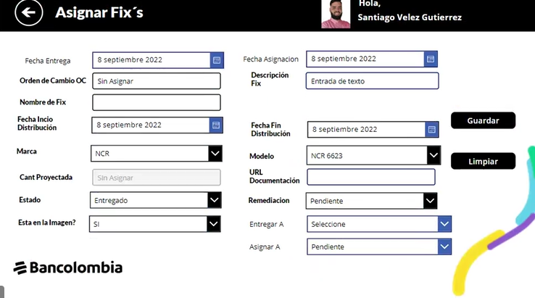 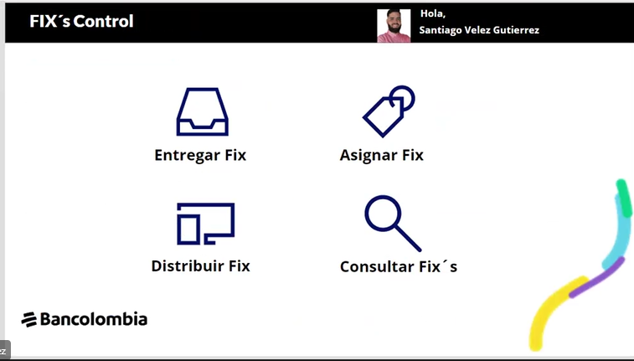

Objetivo: | Tener inventario y trazabilidad de los fix´s que se le realizan a los cajeros automaticos de Bancolombia
Alcance:
Requerimientos: | divulgación y asignación de perfiles para distribución y asignación de los fix´s

Elaborado por: Coordinadora Sistemas Integrados de Gestión Natalia Lopez Marin |  | Revisado por: Dirección de I+D Marlon Alberto Henandez Arboleda |  | Aprobado por: Director de procesos Walter Jimenez

